关系图
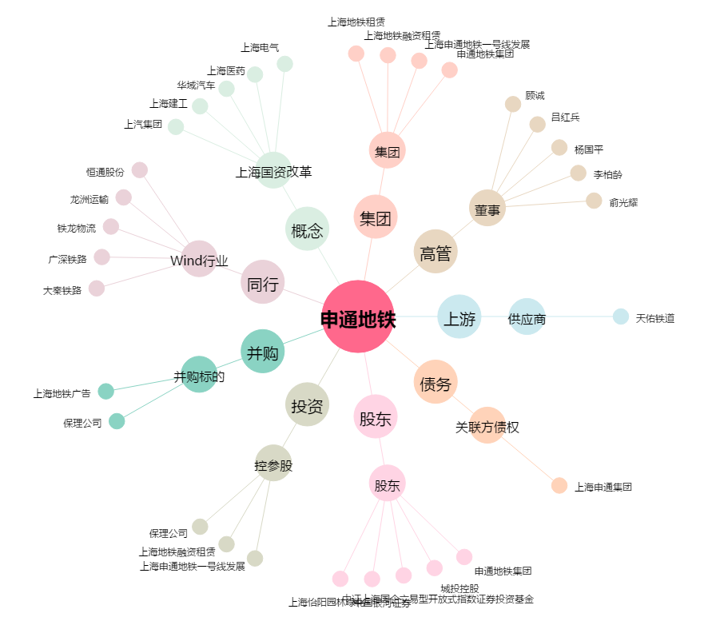
申通地铁[600834.SH] - 关系概览图

